６電気料金(図1)
６．電気料金
Electricity Rates

図1：北陸電力の電気料金の推移
Hokuriku Electric Power Electricity Rates
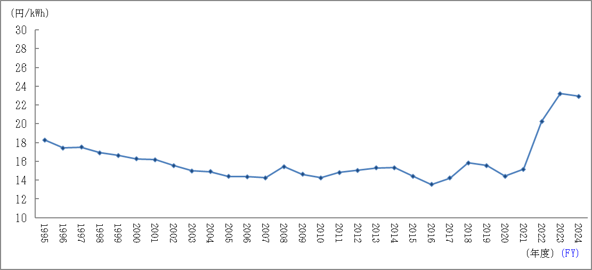

（注）各年度の電気料金収入(電灯料・電力料)※を販売電力量で除した値をグラフ化したもの。
 | ※太陽光発電促進付加金および再生可能エネルギー発電促進賦課金を除く。
Note:The graph represents the results of dividing electricity rate income(for both residential and
commercial/industrial customers)for each fiscal year by total electricity sales for that year.
*Excludes Photovoltaic Power Promotion Surcharges and Renewable Energy Surcharges.

11北陸電力ｲﾝﾌｫﾒｰｼｮﾝ（図2）
11.北陸電力インフォメーション
Company Information

図2：電力系統図 | (2025年３月31日現在)
Bulk Power System | (As of March 31,2025)
